信用交易
融资融券市场交易数据统计(2024-09-13)

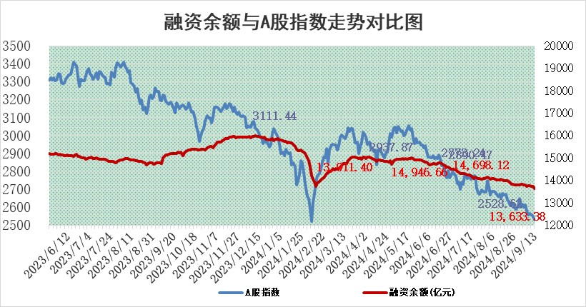
标的证券 | 融资融券余额（亿元） | 融资余额（亿元） | 融券余额（亿元） | 融资买入额（亿元） | 融资融券规模变化（亿元） | 融资余额增幅(‰) | 融券余额增幅(%)
统计数据 | 13,742.10 | 13,633.38 | 99.09 | 357.58 | -90.10 | -6.30 | -3.52

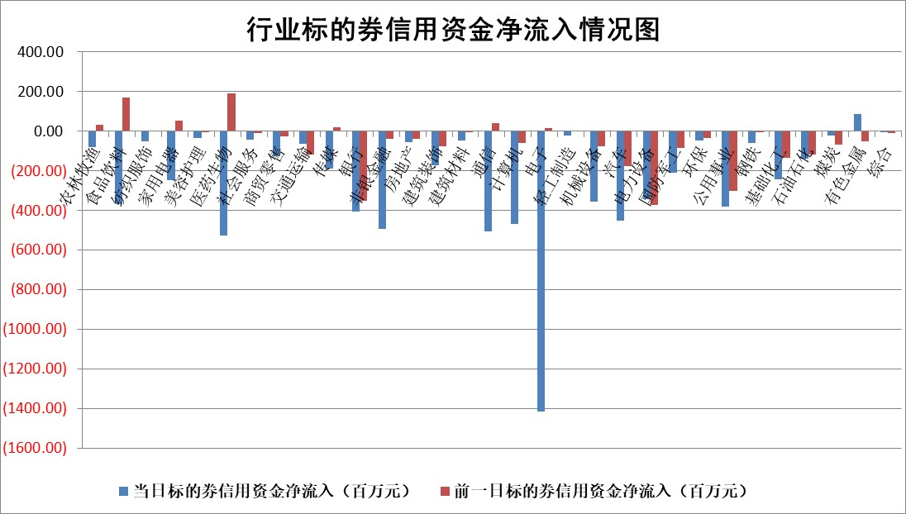

标的基金代码 | 标的基金简称 | 融资余额/市值(%) | 融资余额增幅(%) | 融资买入额/成交金额(%) | （融资余额净增额-融券余额净增额）/市值(‱) | 融券余额降幅(%) | ABS[（融资余额净增额-融券余额净增额）/市值净增额-1](%)
159902 | 华夏中小板ETF | 0.00 | 0.00 | 0.00 | 0.00 | 0.00 | 100.00
159915 | 易方达创业板ETF | 2.74 | 1.00 | 84589.26 | 2.78 | 3.12 | 107.36
159919 | 嘉实沪深300ETF | 0.72 | 0.20 | 8.78 | 0.29 | 27.85 | 100.75
159920 | 华夏恒生ETF | 35.87 | -0.14 | 9.41 | -5.11 | -0.29 | 117.93
159922 | 嘉实中证500ETF | 0.89 | 3.26 | 17.92 | 2.95 | 1.05 | 102.87
159925 | 南方沪深300ETF | 0.53 | -1.42 | 0.43 | -0.77 | 0.00 | 100.76
159928 | 消费ETF | 1.50 | -3.81 | 0.76 | -5.92 | 0.50 | 96.05
159934 | 易方达黄金ETF | 80.56 | -0.15 | 18.67 | -11.95 | 0.00 | 109.46
159939 | 全指信息技术ETF | 0.98 | 0.49 | 13.86 | 0.48 | 0.00 | 100.51
159940 | 全指金融地产ETF | 0.15 | -4.87 | 0.01 | -0.75 | 0.00 | 102.22
159995 | 半导体芯片ETF | 2.97 | 0.08 | 119.79 | 0.34 | 1.39 | 100.33
159997 | 天弘中证电子ETF | 2.48 | 2.39 | 21.58 | 5.78 | 0.38 | 122.34
159998 | 天弘中证计算机主题ETF | 0.87 | -0.50 | 0.02 | -0.44 | 0.00 | 99.65
510050 | 华夏上证50ETF | 3.66 | -0.44 | 271.58 | -1.59 | 2.54 | 93.47
510180 | 华安上证180ETF | 0.53 | 1.30 | 4.93 | 0.73 | 26.21 | 102.63
510880 | 华泰柏瑞红利ETF | 0.50 | 0.23 | 3.96 | 0.02 | -12.02 | 99.93
510900 | 易方达恒生H股ETF | 42.47 | -0.12 | 3.64 | -5.12 | 0.00 | 122.32
511010 | 5年期国债ETF | 2.61 | -4.34 | 0.01 | -11.81 | 0.00 | 184.51
511380 | 可转债及可交换债券ETF | 1.61 | -2.40 | 34.74 | -3.95 | 0.00 | 194.70
512000 | 全指证券ETF | 8.60 | -0.97 | 11.31 | -8.34 | 5.89 | 170.16
512010 | 沪深300医药卫生ETF | 7.36 | -0.27 | 92.72 | -2.01 | 0.32 | 116.00
512070 | 沪深300非银ETF | 2.48 | 4.18 | 534.92 | 9.94 | -0.51 | 86.20
512400 | 南方中证申万有色金属ETF | 2.03 | 2.90 | 0.90 | 4.67 | -6.96 | 124.45
512580 | 广发中证环保产业ETF | 1.19 | -0.52 | 0.07 | -0.63 | 0.00 | 99.60
512660 | 国泰中证军工ETF | 3.12 | 1.02 | 9.57 | 3.26 | 25.87 | 160.21
512800 | 华宝中证银行ETF | 14.23 | -0.93 | 1.76 | -9.83 | 14.55 | 94.46
512980 | 广发中证传媒ETF | 2.02 | 1.71 | 660.09 | 3.41 | 1.03 | 103.76
515030 | 华夏中证新能源汽车ETF | 3.02 | 1.92 | 10.89 | 5.84 | 2.88 | 101.94
515050 | 华夏中证5G通信主题ETF | 1.12 | -2.82 | 3.49 | -3.30 | -1.16 | 103.45
515070 | 华夏中证人工智能ETF | 3.80 | -0.61 | 1.25 | -2.35 | 0.00 | 109.05
标的股票比较指标 |  | 融资余额/流通A股市值(%) | 融资余额增幅(%) | 融资买入额/成交金额(%) | （融资余额净增额-融券余额净增额）/流通A股市值(‱) | 融券余额降幅(%) | ABS[（融资余额净增额-融券余额净增额）/流通A股市值净增额-1](%)
前十名标的个股 |  | 亿利洁能 | 通达海 | 天马科技 | 鸿日达 | 鲁泰A | 海锅股份
 |  | 江苏阳光 | 惠泰医疗 | 鸿日达 | 通达海 | 重庆钢铁 | 祥明智能
 |  | 中南建设 | 易成新能 | 西藏城投 | 康为世纪 | 我爱我家 | 鸿日达
 |  | 仁东控股 | 鸿日达 | 东莞控股 | 宏盛华源 | 英力股份 | 海立股份
 |  | 容百科技 | 汇隆新材 | 海锅股份 | 易成新能 | 深高速 | 剑桥科技
 |  | 纽泰格 | 康为世纪 | 华铁应急 | 鼎泰高科 | 联影医疗 | 长盈精密
 |  | 雅博股份 | 宏盛华源 | 中华企业 | 节能铁汉 | 赛力斯 | 蕾奥规划
 |  | 中研股份 | 凯淳股份 | 康为世纪 | 凯淳股份 | 芯联集成 | 本立科技
 |  | 齐峰新材 | 节能铁汉 | 青松建化 | 源杰科技 | 祥源新材 | 迪威尔
 |  | 福星股份 | 源杰科技 | 硕世生物 | 汇隆新材 | 德方纳米 | 江淮汽车
后十名标的个股 |  | 广汇汽车 | 腾达科技 | 利源股份 | 腾达科技 | 莱美药业 | 恒邦股份
 |  | 海印股份 | 金龙汽车 | 中国船舶 | 辰奕智能 | 阳煤化工 | 信维通信
 |  | 盛屯矿业 | 沪电股份 | 国泰君安 | 金龙汽车 | 金种子酒 | 兴业银锡
 |  | 江苏舜天 | 天茂集团 | 思林杰 | 陕西华达 | 海南机场 | 盛达资源
 |  | 威创股份 | 海源复材 | 中国重工 | 凯旺科技 | 节能铁汉 | 精测电子
 |  | 广电网络 | 岩石股份 | 海通证券 | 鹏辉能源 | 美尔雅 | 世荣兆业
 |  | 东旭光电 | 漱玉平民 | 亚泰集团 | 宜通世纪 | 旋极信息 | 奥士康
 |  | 东旭蓝天 | 凯旺科技 | 广汇汽车 | 鹿山新材 | 灿瑞科技 | 晋亿实业
 |  | 易事特 | 华茂股份 | 海印股份 | 海源复材 | 华勤技术 | 亚通股份
 |  | 鹏都农牧 | 新易盛 | 盛屯矿业 | 华峰超纤 | 珀莱雅 | 三变科技
说明：1.以上普通交易数据和信用交易数据皆以交易日收盘后数据为基准；2.上述标的证券总数据只计算标的证券市场总数据，不包括从标的证券中调出去标的证券数据，所以与交易所公布的总值略有不同； 3.上述行业采用申万一级行业分类；4.以上标的基金和标的个股中比较的6个指标值中：前5个（从左至右）为正向指标，值越大排名越靠前；第6个为逆向指标，值越小，排名越靠前；5.第6个指标中ABS[]表示求绝对值，其主要用于考量信用资金相对净流入对股价相对净变化的贡献程度；6.数据来源：wind，交易所。

 |  |  |  | 证券代码 | 新增融资余额 | 融资买入额 | 融资买入增幅前10
 |  | 1 | 西部建设 | 002302 | 80643953 | 177472374 | 41%
 |  | 2 | 天键股份 | 301383 | 27855096 | 56831811 | 39%
 |  | 3 | 井松智能 | 688251 | 7040854 | 13763946 | 27%
 |  | 4 | 国电电力 | 600795 | 116116226 | 151740647 | 23%
 |  | 5 | 华立科技 | 301011 | 9342856 | 31199107 | 23%
 |  | 6 | 捷邦科技 | 301326 | 9066090 | 22350547 | 22%
 |  | 7 | 海利尔 | 603639 | 19864834 | 35520613 | 20%
 |  | 8 | 华研精机 | 301138 | 7597460 | 13339451 | 16%
 |  | 9 | 鹏辉能源 | 300438 | 83773067 | 304558811 | 16%
 |  | 10 | 建科股份 | 301115 | 7106455 | 29879412 | 15%

